Sheet1
位置 | 品牌 | 名称 | 图片 | 数量 | 价格 | 合计
主卫 | 汉斯格雅 | 恒温花洒 |  | 1 | 3900.00 | 3900.00
主卫 | 加枫 | 淋浴房 | 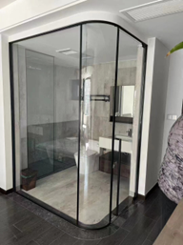 | 4.99 | 1790.00 | 8932.10
主卫 | 汉斯格雅 | 入墙面盆龙头 |  | 1 | 1850.00 | 1850.00
主卫 | 汉斯格雅 | 台下盆 | 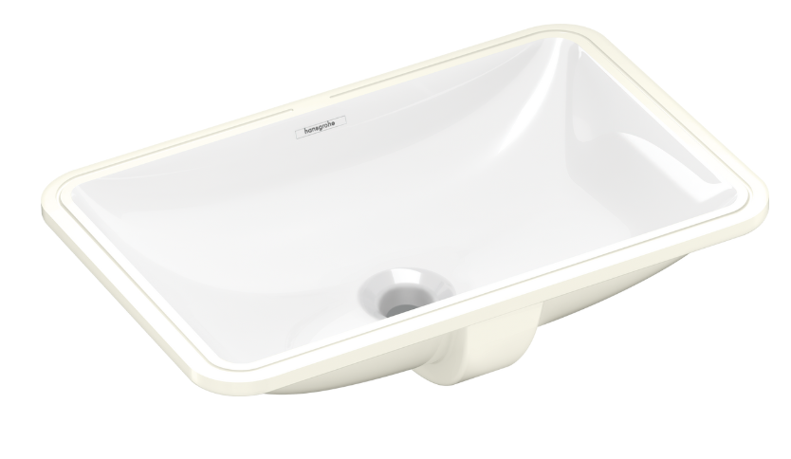 | 1 | 560.00 | 560.00
主卫 | 汉斯格雅 | 智能一体机 |  | 1 | 5800.00 | 5800.00
次卫 | 汉斯格雅 | 恒温花洒 | 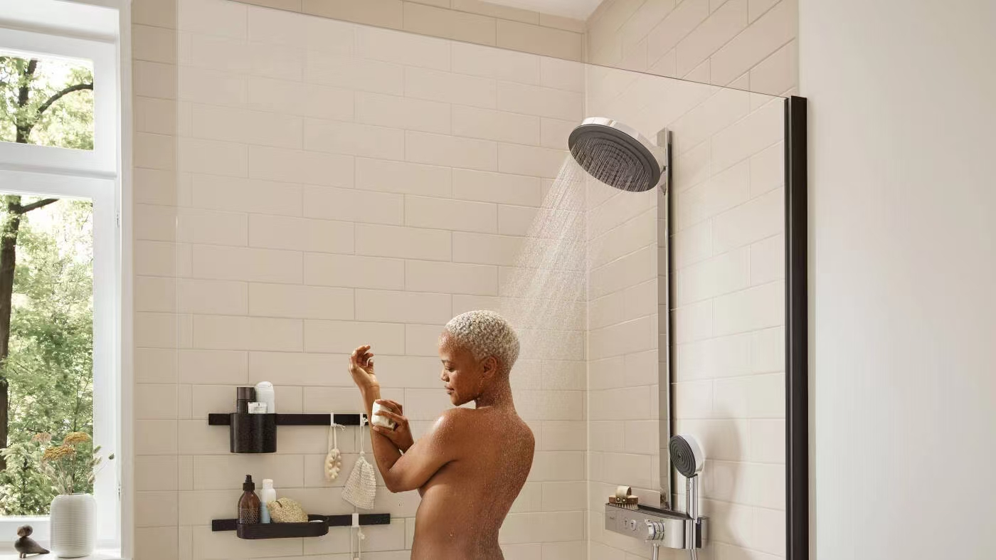 | 1 | 3900.00 | 3900.00
次卫 | 加枫 | 淋浴房 | 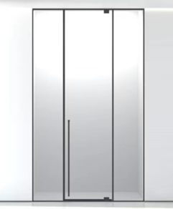 | 3.36 | 1390.00 | 4670.40
次卫 | 汉斯格雅 | 入墙面盆龙头 |  | 1 | 1850.00 | 1850.00
次卫 | 汉斯格雅 | 台下盆 |  | 1 | 560.00 | 560.00
次卫 | 汉斯格雅 | 智能一体机 | 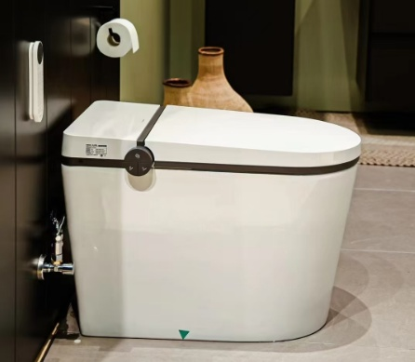 | 1 | 5800.00 | 5800.00
中厨 | 瑞士弗兰卡 | 水槽760*450mm+龙头 |  | 1 | 3560.00 | 3560.00
吧台 | 瑞士弗兰卡 | 水槽440mm+龙头 | 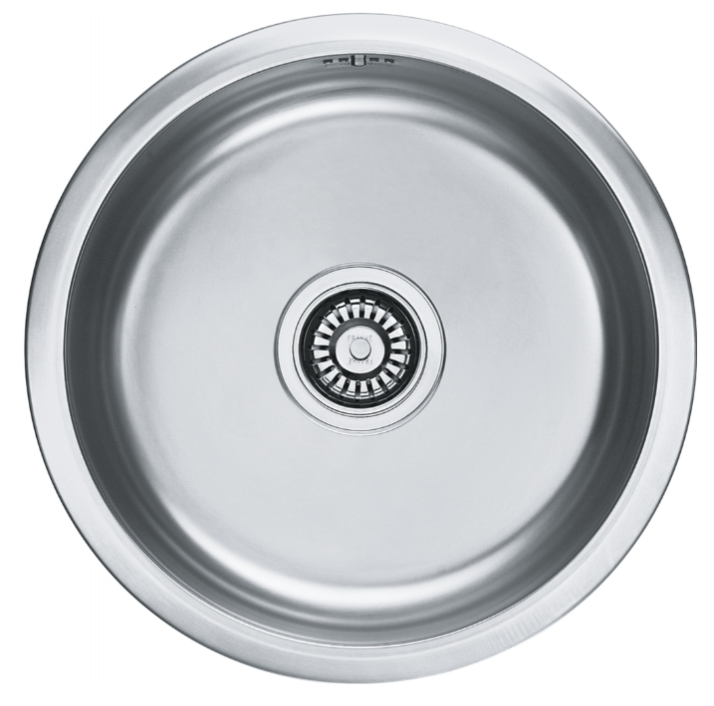 | 1 | 2600.00 | 2600.00
干区 | 艾莉秀 | 地漏100*100mm | 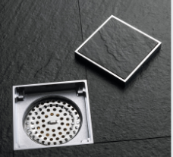 | 3 | 160.00 | 480.00
淋浴区 | 艾莉秀 | 地漏300 x 68 x 66mm | 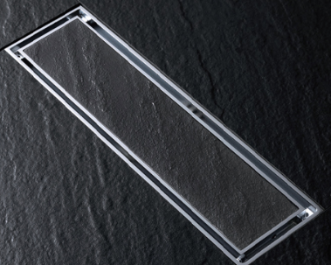 | 2 | 480.00 | 960.00
面盆龙头配件 |  |  | 角阀+排水 | 2 | 180.00 | 128.00
合计： |  |  |  |  |  | 45550.50

